风险追溯矩阵RTM
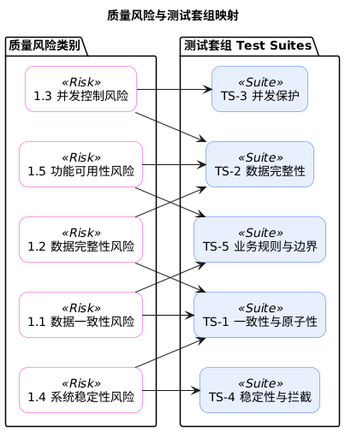
风险 ID | 风险类别 (及描述) | 验证该风险的测试用例 (TC ID)
1.1.001 | 数据一致性 (MySQL-HBase 状态同步) | TC-1-01, TC-1-03, TC-1-04
1.1.002 | 数据一致性 (MySQL 删除超时) | TC-1-02
1.1.003 | 数据一致性 (迁移中断自愈) | TC-1-01
1.1.004 | 数据一致性 (评论数超限拦截) | TC-5-01
1.1.005 | 数据一致性 (分阶梯时间阈值) | TC-5-05, TC-5-06, TC-5-01
1.1.006 | 数据一致性 (恢复状态保持) | TC-2-01
1.1.007 | 数据一致性 (恢复后审核态一致) | TC-2-01
1.2.001 | 数据完整性 (写入/回滚可靠性) | TC-1-03
1.2.002 | 数据完整性 (主从表同步迁移) | TC-1-01, TC-5-04
1.2.003 | 数据完整性 (冷恢复归档清理) | TC-2-01
1.2.004 | 数据完整性 (恢复幂等校验) | TC-2-01
1.2.006 | 数据完整性 (恢复事务原子性) | TC-2-01
1.3.001 | 并发控制 (迁移态写屏蔽) | TC-3-01
1.3.002 | 并发控制 (恢复与读写冲突) | TC-3-01, TC-2-01
1.3.008 | 并发控制 (迁移态审核锁定) | TC-3-01
1.4.001 | 系统稳定性 (热点锁定防御) | TC-5-01
1.4.002 | 系统稳定性 (中断数据重试) | TC-1-01
1.4.003 | 系统稳定性 (穿透查询回源) | TC-2-01
1.4.004 | 系统稳定性 (访问热度维护) | TC-5-03
1.4.005 | 系统稳定性 (生命周期物理删除) | TC-3-01
1.4.006 | 系统稳定性 (HBase 故障降级) | TC-2-01
1.4.007 | 系统稳定性 (意外路径拦截) | TC-4-01, TC-4-02
1.5.001 | 功能可用性 (列表异步补齐) | TC-2-01
1.5.002 | 功能可用性 (主动恢复激活) | TC-2-01
1.5.003 | 功能可用性 (可见性过滤) | TC-5-02
1.5.004 | 功能可用性 (修改状态重置) | TC-5-03

